Hoja1
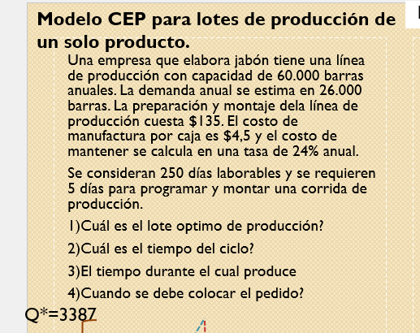
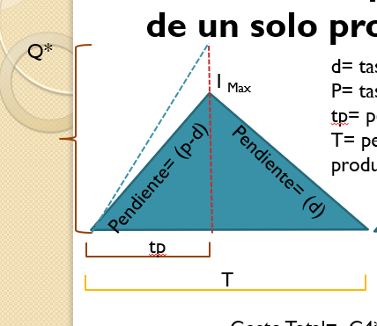
Q*
I _{Max}
Pendiente= (p-d)
P: | 60000 | UNIDADES / AÑO |  |  | Imax 1920
D: | 26000 | UNIDADES / AÑO

C3 | 135 $/lote
C4 | 4,5 $/U
C1 | C4*i | 1.08 | $/u/año
i | 24%anual
Q*$=\sqrt{\frac{2⋅D⋅C_{3}}{C_{1} (1−\frac{d}{p})}}$
días lab | 250
d= | 104
tp 14
p= | 240

T

 |  |  |  |  |  |  |  |  |  | 33 día
 | Q= 3387
 | Imax |  |  |  |  |  | R 13 |  | Lt = 5 días | R | día 28 o cuando stock este en 520 u
 | tp= | Q/p | 14.1125
 | p-d | 136 | 1919.3 | =IMAXX |  |  |  |  | LT=20 días | R | día 13 colocamos el pedido o cuando en stock tenga 1768 unidades
 |  |  |  |  |  | 13 días * 136 unidades |  | 1768

